Mapa de categorização de proble
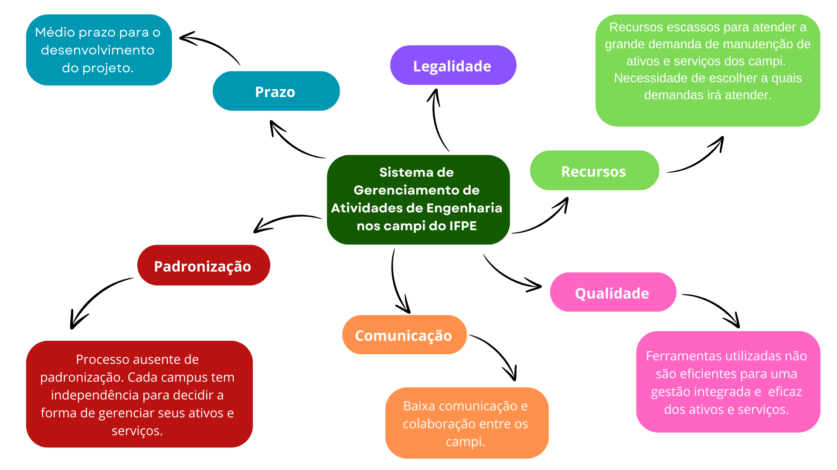

d

Diagrama Ishikawa
DIAGRAMA DE ISHIKAWA - Causa e Efeito

Gestão
Procedimentos e Normas
Pessoas
Tecnologia
Ambiente de trabalho
Fatores externos

Falta de visão a longo prazo |  | Inadequação de normas e procedimentos para manutenção

 | Falta de planejamento estratégico |  | Procedimentos ineficientes na atualização dos dados


 |  |  |  |  | Falta de gerenciamento e previsibilidade de falhas
 |  |  |  | Manutenção reativa
 |  |  |  |  |  | Manutenção sempre reativa

 | Falta de sistemas integrados
 |  |  |  | Uso de planilhas ineficientes e obsoletas | Falta de recursos para investir em TI

Deficiência de ferramentas de análise preditiva
 |  |  | Condições inadequadas que afetam a eficiência e a qualidade dos dados gerenciados.

Falta de integração de dados
 |  |  | Falta de processos de automação e atualização contínua.

Diagrama Ishikawa 2
DIAGRAMA DE ISHIKAWA - Causa e Efeito

Gestão
Procedimentos e Normas
Pessoas
Tecnologia
Ambiente de trabalho
Fatores externos

Falta de planejamento e de visão centralizada

 |  |  |  | Baixa comunicação
Falta de coordenação entre os campi e falta de integração de processos
 |  | Falta de planejamentos unificados entre os campi

 | Gestão ineficaz dos custos nas soluções de reparo de equipamentos

 |  |  | Procedimentos de compras descentralizados |  |  | Falta de integração entre os campi para economia de escala

 |  |  | Uso de planilhas ineficientes para gerenciamento de dados. |  | Fornecedores e custos variáveis

 | Falta de um sistema que faça a integração de dados entre os campi
 |  |  |  | Situações imprevistas, como desastres naturais, que podem impactar a disponibilidade e custo de recursos.
 |  | Falta de padronização nos processos de compras entre os campi
Deficiência de ferramentas eficientes para a gestão de ativos e serviços

Diagrama Ishikawa 3
DIAGRAMA DE ISHIKAWA - Causa e Efeito

Gestão
Procedimentos e Normas
Pessoas
Tecnologia
Ambiente de trabalho
Fatores externos

 |  |  |  |  | Funcionários desinformados, com pouca ou nenhuma informação sobre as ordens de manutenção
 |  |  | Normas e procedimentos mal definidos ou inexistentes que tornam o controle de ordens inconsistente
 | Falta de priorização da implementação de um sistema próprio devido a outras demandas consideradas mais urgentes.

 |  |  |  |  |  | Dificuldade para o acompanhamento do estado atual da ordem de manutenção

 | Falta de software de gestão de manutenção |  |  |  | Incertezas econômicas afetam a compra de materiais e contratação de serviços.
 |  |  | Ambiente de trabalho sobrecarregado, com prioridades que impedem a dedicação de tempo para novos projetos.

Falta de investimento em automação aumentando o tempo necessário para acompanhar as ordens |  |  |  |  | Situações econômicas podem impactar o orçamento destinado à manutenção.

 |  | Falta de ferramentas e sistemas de TI modernos para otimizar o acompanhamento. |  | Dependência de fornecedores para peças e serviços aumenta o tempo de espera para reparações
Limitações técnicas das plataformas usadas que dificultam a integração e a eficiência do processo

